WARNING
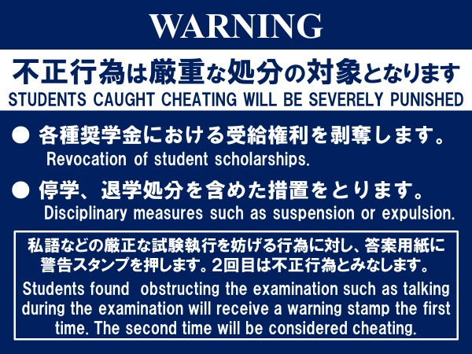

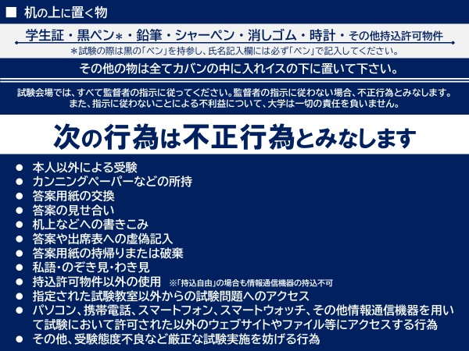

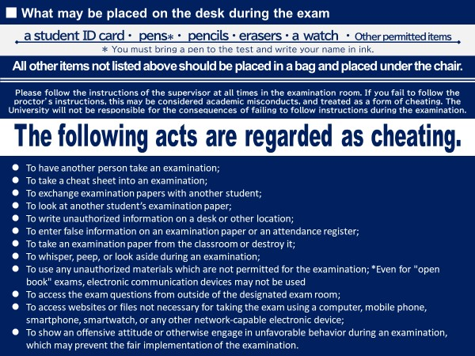

Exam 0114
学部・大学院
Undergraduate
Graduate
 |  | 期末試験時間割 2025年度 秋セメスター 第2クオーター/ セメスター科目
 |  | Final Examination Timetable for the 2nd Quarter and Semester Courses, Fall 2025
期末試験期間：2026年1月29日(木)～ 2月4日(水) ※予備日：1/31(土), 2/1(日), 2/4(水), 2/5(木) Final Exam Period：2026, Jan 29 (Thu) - Feb 4 (Wed) ※Back-up Exam Date: 1/31(Sat), 2/1(Sun), 2/4(Wed), 2/5(Thu)
※ 期末試験受験には、必ず「学生証」を持参してください。 Students MUST bring their Student ID cards with them to the exam. ※ 試験教室が複数ある場合は、学籍番号により指定された教室で受験してください。 If there is more than one exam room, be sure to take the exam in the classroom designated by your student ID number. ※ 授業の曜日・時限とは異なる場合があります。 Weekday and period may be different from that of regular class. ※ PC教室で受験する場合は事前にログインIDとパスワードを確認しておいてください。 If the exam will be implemented in PC room, be sure to double check Login ID and password in advance before the exam.
Date | Period | Cord | 講義名 | Course Name | 教員 | Instructor | Room | Student ID
1/29(Thu) | 1 | 010082DA 010081DA | 日本語初級Ⅰ DA | Foundation Japanese I DA/ Japanese Foundation Course I DA | 高松 知恵美 | TAKAMATSU Chiemi | FⅡ120 | All students
1/29(Thu) | 1 | 010082DB 010081DB | 日本語初級Ⅰ DB | Foundation Japanese I DB/ Japanese Foundation Course I DB | 寺本 真悠子 | TERAMOTO Mayuko | FⅡ120 | All students
1/29(Thu) | 1 | 010082DC 010081DC | 日本語初級Ⅰ DC | Foundation Japanese I DC/ Japanese Foundation Course I DC | 山門 健二 | YAMADO Kenji | FⅡ120 | All students
1/29(Thu) | 1 | 010082DD 010081DD | 日本語初級Ⅰ DD | Foundation Japanese I DD/ Japanese Foundation Course I DD | 高田 亮 | TAKADA Ryo | FⅡ122 | All students
1/29(Thu) | 1 | 010082DE 010081DE | 日本語初級Ⅰ DE | Foundation Japanese I DE/ Japanese Foundation Course I DE | 板井 芳江 | ITAI Yoshie | FⅡ122 | All students
1/29(Thu) | 1 | 010082DF 010081DF | 日本語初級Ⅰ DF | Foundation Japanese I DF/ Japanese Foundation Course I DF | 星野 智子 | HOSHINO Tomoko | FⅡ122 | All students
1/29(Thu) | 1 | 010082DG 010081DG | 日本語初級Ⅰ DG | Foundation Japanese I DG/ Japanese Foundation Course I DG | 栃原 玲子 | TOCHIHARA Reiko | FⅡ122 | All students
1/29(Thu) | 1 | 01702403 | 日本語教授法 03 | Japanese Language Teaching 03 | 本田 明子 | HONDA Akiko | F111 | All students
1/29(Thu) | 2 | 038151JA | 行動経済学・実験経済学JA | Behavioral Economics and Experimental EconomicsJA | 下村 研一 | SHIMOMURA Ken-Ichi | F107 | All students
1/29(Thu) | 2 | 010084CL 010092CL | 日本語初級Ⅲ CL | Foundation Japanese III CL/ Japanese Foundation Course III CL | 隈井 正三 | KUMAI Shozo | FⅡ222 | All students
1/29(Thu) | 2 | 010084CM 010092CM | 日本語初級Ⅲ CM | Foundation Japanese III CM/ Japanese Foundation Course III CM | 廣津 公子 | HIROTSU Koko | FⅡ222 | All students
1/29(Thu) | 2 | 010084CN 010092CN | 日本語初級Ⅲ CN | Foundation Japanese III CN/ Japanese Foundation Course III CN | 上田 優花 | UEDA Yuka | FⅡ222 | All students
1/29(Thu) | 2 | 010084CO 010092CO | 日本語初級Ⅲ CO | Foundation Japanese III CO/ Japanese Foundation Course III CO | ジョーダン 光知子 | JORDAN Michiko | FⅡ222 | All students
1/29(Thu) | 2 | 010085CA 010101CA | 日本語中級 CA | Intermediate Japanese CA/ Japanese Intermediate Course CA | 住田 環 | SUMIDA Tamaki | FⅡ120 | All students
1/29(Thu) | 2 | 010085CC 010101CC | 日本語中級 CC | Intermediate Japanese CC/ Japanese Intermediate Course CC | 成 利楽 | CHENG Lile | FⅡ120 | All students
1/29(Thu) | 2 | 010085CG 010101CG | 日本語中級 CG | Intermediate Japanese CG/ Japanese Intermediate Course CG | 津田 真理子 | TSUDA Mariko | FⅡ120 | All students
1/29(Thu) | 2 | 010085CI 010101CI | 日本語中級 CI | Intermediate Japanese CI/ Japanese Intermediate Course CI | 高野 涼子 | TAKANO Ryoko | FⅡ120 | All students
1/29(Thu) | 2 | 010085CB 010101CB | 日本語中級 CB | Intermediate Japanese CB/ Japanese Intermediate Course CB | 吉田 真宏 | YOSHIDA Masahiro | FⅡ121 | All students
1/29(Thu) | 2 | 010085CE 010101CE | 日本語中級 CE | Intermediate Japanese CE/ Japanese Intermediate Course CE | 多田 利恵 | TADA Rie | FⅡ121 | All students
1/29(Thu) | 2 | 010085CH 010101CH | 日本語中級 CH | Intermediate Japanese CH/ Japanese Intermediate Course CH | 佐々木 美江 | SASAKI Mie | FⅡ121 | All students
1/29(Thu) | 2 | 010085CD 010101CD | 日本語中級 CD | Intermediate Japanese CD/ Japanese Intermediate Course CD | 布尾 勝一郎 | NUNOO Katsuichiro | FⅡ122 | All students
1/29(Thu) | 2 | 010085CF 010101CF | 日本語中級 CF | Intermediate Japanese CF/ Japanese Intermediate Course CF | 小野田 千絵 | ONODA Chie | FⅡ122 | All students
1/29(Thu) | 2 | 010085CJ 010101CJ | 日本語中級 CJ | Intermediate Japanese CJ/ Japanese Intermediate Course CJ | 吉村 依里 | YOSHIMURA Eri | FⅡ122 | All students
1/29(Thu) | 2 | 010102CA | 日本語中上級 CA | Pre-Advanced Japanese CA | 石村 文恵 | ISHIMURA Fumie | D207 | All students
1/29(Thu) | 2 | 010102CB | 日本語中上級 CB | Pre-Advanced Japanese CB | 伊藤 俊也 | ITO Toshinari | F208 | All students
1/29(Thu) | 2 | 010102CC | 日本語中上級 CC | Pre-Advanced Japanese CC | 水戸 貴久 | MITO Takahisa | FⅡ231 | All students
1/29(Thu) | 3 | 028111JB 037215JB | 上級数学JB/ 上級数学JB | Advanced MathematicsJB/ Advanced MathematicsJB | 朴 龍勲 | PARK Yonghoon | F104 | All students
1/29(Thu) | 3 | 037129EA | 国際関係 特殊講義EA | Special Lecture in International Relations and Peace StudiesEA | 一方井 克哉 | IKKATAI Katsuya | F105 | All students
1/29(Thu) | 3 | 028011EE 030564EE | 基礎数学EE/ 基礎数学EE | Fundamental MathematicsEE/ Fundamental MathematicsEE | LANGLEY Raymond | LANGLEY Raymond | IPS3 | All students
1/29(Thu) | 3 | 062060FM | 経営財務研究FM | Corporate FinanceFM | 中島 克志 | NAKAJIMA Katsushi | IPS4 | All students
1/29(Thu) | 3 | 010083CH 010091CH | 日本語初級Ⅱ CH | Foundation Japanese II CH/ Japanese Foundation Course II CH | 井上 佳子 | INOUE Yoshiko | FⅡ220 | All students
1/29(Thu) | 3 | 010083CI 010091CI | 日本語初級Ⅱ CI | Foundation Japanese II CI/ Japanese Foundation Course II CI | 小山 いずみ | KOYAMA Izumi | FⅡ220 | All students
1/29(Thu) | 3 | 010083CJ 010091CJ | 日本語初級Ⅱ CJ | Foundation Japanese II CJ/ Japanese Foundation Course II CJ | 後藤 美智子 | GOTO Michiko | FⅡ220 | All students
1/29(Thu) | 3 | 010083CK 010091CK | 日本語初級Ⅱ CK | Foundation Japanese II CK/ Japanese Foundation Course II CK | 米 冰寒 | MI Binghan | FⅡ220 | All students
1/29(Thu) | 3 | 010083DA 010091DA | 日本語初級Ⅱ DA | Foundation Japanese II DA/ Japanese Foundation Course II DA | 山門 健二 | YAMADO Kenji | FⅡ120 | All students
1/29(Thu) | 3 | 010083DB 010091DB | 日本語初級Ⅱ DB | Foundation Japanese II DB/ Japanese Foundation Course II DB | バナ 登美子 | BONNAH Tomiko | FⅡ120 | All students
1/29(Thu) | 3 | 010083DC 010091DC | 日本語初級Ⅱ DC | Foundation Japanese II DC/ Japanese Foundation Course II DC | 高松 知恵美 | TAKAMATSU Chiemi | FⅡ120 | All students
1/29(Thu) | 3 | 010083DD 010091DD | 日本語初級Ⅱ DD | Foundation Japanese II DD/ Japanese Foundation Course II DD | ジョーダン 光知子 | JORDAN Michiko | FⅡ122 | All students
1/29(Thu) | 3 | 010083DE 010091DE | 日本語初級Ⅱ DE | Foundation Japanese II DE/ Japanese Foundation Course II DE | 井筒 琴子 | IZUTSU Kotomi | FⅡ122 | All students
1/29(Thu) | 3 | 010083DF 010091DF | 日本語初級Ⅱ DF | Foundation Japanese II DF/ Japanese Foundation Course II DF | 中西 梓 | NAKANISHI Azusa | FⅡ122 | All students
1/29(Thu) | 3 | 010083DG 010091DG | 日本語初級Ⅱ DG | Foundation Japanese II DG/ Japanese Foundation Course II DG | 山田 祐也 | YAMADA YUYA | FⅡ122 | All students
1/29(Thu) | 3 | 010084DL 010092DL | 日本語初級Ⅲ DL | Foundation Japanese III DL/ Japanese Foundation Course III DL | 吉田 真宏 | YOSHIDA Masahiro | FⅡ221 | All students
1/29(Thu) | 3 | 010084DN 010092DN | 日本語初級Ⅲ DN | Foundation Japanese III DN/ Japanese Foundation Course III DN | 水戸 貴久 | MITO Takahisa | FⅡ221 | All students
1/29(Thu) | 3 | 010084DO 010092DO | 日本語初級Ⅲ DO | Foundation Japanese III DO/ Japanese Foundation Course III DO | 伊達 久美子 | DATE Kumiko | FⅡ221 | All students
1/29(Thu) | 3 | 010084DM 010092DM | 日本語初級Ⅲ DM | Foundation Japanese III DM/ Japanese Foundation Course III DM | 石村 文恵 | ISHIMURA Fumie | FⅡ222 | All students
1/29(Thu) | 3 | 010084DP 010092DP | 日本語初級Ⅲ DP | Foundation Japanese III DP/ Japanese Foundation Course III DP | 上田 優花 | UEDA Yuka | FⅡ222 | All students
1/29(Thu) | 3 | 010084DQ 010092DQ | 日本語初級Ⅲ DQ | Foundation Japanese III DQ/ Japanese Foundation Course III DQ | 吉村 依里 | YOSHIMURA Eri | FⅡ222 | All students
...

